Sheet2
 |  |  |  |  |  |  | 玩家 | 角色 | 战斗 | 冒险 | 商业 | 竞技 | 社交
 |  |  |  |  |  |  | 战队等级 | 卡牌数量 | 战斗场次 | 副本通关章节数 |  | 竞技场排名 | 玩家好友数量
 | 成就类型 |  |  | 条件类型 | 描述 |  | 累计登陆天数 |  |  | 血战到达层数 |  | 天梯积分 | 公会等级
 | 1 | 玩家 |  | 1 | 等级 |  |  |  |  | 神秘海域探索值
 | 2 | 角色 |  | 2 | 亲密度等级
 | 3 | 战斗 |  | 3 | 突破等级 | 生活技能等级
 | 4 | 冒险 |  | 4 | 星级
 | 5 | 商业
 | 6 | 竞技
 | 7 | 社交

138 | 138 | 31 | 5 |  | 累计在交易市场完成5次交易
139 | 139 | 31 | 10 |  | 累计在交易市场完成10次交易
140 | 140 | 31 | 20 |  | 累计在交易市场完成20次交易
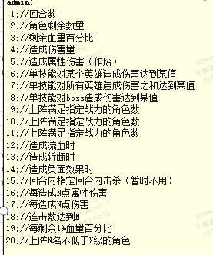
141 | 141 | 31 | 30 |  | 累计在交易市场完成30次交易
142 | 142 | 31 | 50 |  | 累计在交易市场完成50次交易

